Лист1
Set of equipment for Lead farmer აღჭურვილობის ნაკრები ფერმერებისთვის
# | Budget description/ ბიუჯეტის აღწერა | Unit/ერთეული | Unit price/ერთეულის ფასი | Quantity/რაოდ-ბა | Total/ჯამში | Made in (Country) მწარმოებელი ქვეყანა | Technical specifications/ტექნიკური სპეციფიკაცია | Photo /ფოტო
1 | Flat small pruner/ბრტყელი პატარა სეკატორი | pcs/ც |  | 16 |  |  | Length: 20-24cm Material: High-Quality Steel/Non-Stick Coating, Handle material: robber სიგრძე: 20-24 სმ მასალა: მაღალხარისხიანი ფოლადის / მიწვის საწინააღმდეგო საფარი, სახელურის მასალები: რეზინი
2 | Medium size Pruner/საშუალო ზომის სეკატორი | pcs/ც |  | 16 |  |  | Length: 34-40 cm Material: Precision steel/non-stick coating. სიგრძე: 34-40 სმ მასალა: პრეციზიული ფოლადი / მიწვის საწინააღმდეგო საფარი. | 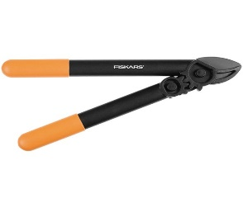
3 | Large size pruner /დიდი ზომის სეკატორი | pcs/ც |  | 16 |  |  | Length: 60-70 cm Material: Precision steel/non-stick coating სიგრძე: 60-70 სმ მასალა: პრეციზიული ფოლადი / მიწვის საწინააღმდეგო საფარი
4 | Sliding pruner/სრიალა სეკატორი | pcs/ც |  | 16 |  |  | Telescopic Tree Pruner Non-stick Coated Steel Blade/Aluminium Handle Length 2.4 - 5 m ხის ტელესკოპური სეკატორი მიწვის საწინააღმდეგო საფარით ფოლადის დანა / ალუმინის სახელური სიგრძე 2.4 - 5 მ
5 | Folding garden saw/დასაკეცი ბაღის ხერხი | pcs/ც |  | 16 |  |  | Total length: 400 -450 mm Toothing: Crossed toothing, Special toothing for cutting on pull action მთლიანი სიგრძე: 400 -450 მმ შვერილები (კბილანები): ჯვარედინი შვერილები, სპეციალური შვერილები გაწევის ქმედებისას დაჭრისთვის
6 | Non folding garden saw/არადასაკეცი ბაღის ხერხი | pcs/ც |  | 16 |  |  | Rough Hand Saw Multi-Colour Size: 450-500 mm Length: 18 -20 in. Teeth 7TPI Product dimensions: 17 x 3.5 x 57 cm Unique tooth geometry three cutting edges to cut on both forward and reverse strokes. Cuts all types of timber and manmade materials. Hardpoint for long life. ხელის ხერხი მრავალ ფერადი ზომა: 450-500 მმ სიგრძე: 18 -20 ინ. კბილები 7TPI პროდუქტის ზომები: 17 x 3.5 x 57 სმ კბილის უნიკალური გეომეტრია სამი დანის პირი როგორც წინ, ისე საპირისპიროდ ჭრისთვის. ჭრის ყველა სახის ხისა და ხელოვნურ მასალას. | 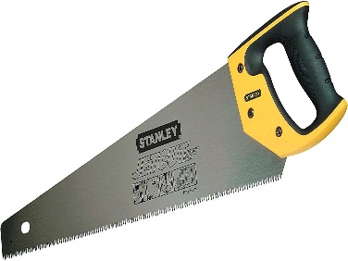
7 | Grafting knife/სამყნობი დანა | pcs/ც |  | 16 |  |  | Sekator for cutting life branches with diameter up to 10 mm Material: metal Finishing: plastic cover Lenth: 210-230 mm სეკატორი 10 მმ-მდე დიამეტრის ტოტების სასხლავი მასალა: ლითონი საფარი: პლასტმასი სიგრძე: 210-230 მმ | 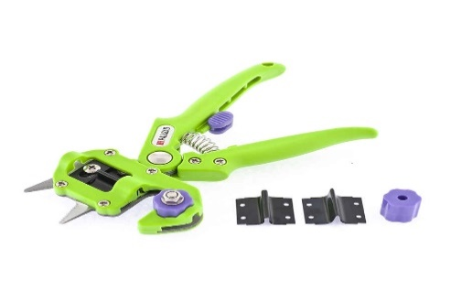
8 | Axe/ნაჯახი | шт/pcs |  | 16 |  |  | Application: Designed for cutting and preparing firewood Total length: 440-460 mm Handle material: poliamid Blade material: steel Type: universal ax Paramets of the packed product: Weight: 1,11-12 Length: 530-550 mm Width: 200-220 mm Height: 20-40 mm გამოყენება: განკუთვნილია შეშის მოჭრისა და დამზადებისთვის მთლიანი სიგრძე: 440-460 მმ სახელურის მასალა: პოლიამიდი დანის მასალა: ფოლადი ტიპი: უნივერსალური ნაჯახი პროდუქტის პარამეტრები შეფუთვაში: წონა: 1,11-12 სიგრძე: 530-550 მმ სიგანე: 200-220 მმ სიმაღლე: 20-40 მმ | 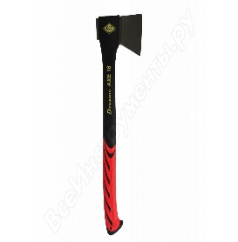
9 | Plastic tank/პლასმასის ავზი | шт/pcs |  | 16 |  |  | Storage capacity: 400 - 500 lt Layer type: tripple layer Weight: 12.5 -20 kg Shape: round or square Application: water, chemical and other liquid. შენახვის მოცულობა: 400 - 500 ლტ ფენის ტიპი: სამმაგი ფენა წონა: 12.5 -20 კგ ფორმა: მრგვალი ან კვადრატული გამოყენება: წყალი, ქიმიური და სხვა სითხე. | 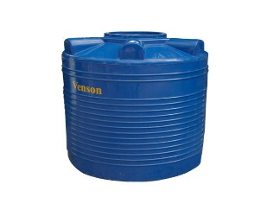
10 | Capacity for dilution of agrichemicals (plastic) / პლასმასის ავზი აგროქიმიკატების გაზავებისთვის | шт/pcs |  | 16 |  |  | Storage capacity: 180 - 220 lt. Layer type: tripple layer Shape: round or square Application: dilution of agrichemicals მოცულობა: 180 - 220 ლტ. ფენის ტიპი: სამმაგი ფენა ფორმა: მრგვალი ან კვადრატული გამოყენება: აგროქიმიკატების გაზავებისთვის
11 | Plastic bucket /პლასმასის ვედრო | шт/pcs |  | 16 |  |  | Material: plastic Capacity: 15 - 20 lt Colour: any მასალა: პლასტმასი მოცულობა: 15 - 20 ლ ფერი: ნებისმიერი
12 | Transformer staircase for the garden/გასაშლელი კიბე, ბაღის | pcs/ც |  | 16 |  |  | Working height 3.5 - 5 m Stair Height 3.45 - 5 m Number of crossbars 4x3 Weight: about 12.2 -15 kg სამუშაო სიმაღლე 3.5 - 5 მ კიბის სიმაღლე 3.45 - 5 მ საფეხურების რაოდენობა 4x3 წონა: დაახლოებით 12.2 -15 კგ
13 | /Garden cart with two wheels/ბაღის ურიკა ორთვლიანი | pcs/ც |  | 16 |  |  | Weight: around 13 - 15 kg Trough volume: 110-130 L Wheel diameter: 380-400 ml Max load: 200 - 230 kg წონა: დაახლოებით 13 - 15 კგ ღრმულის მოცულობა: 110-130 ლ ბორბლის დიამეტრი: 380-400 მლ მაქსიმალური დატვირთვა: 200 - 230 კგ | 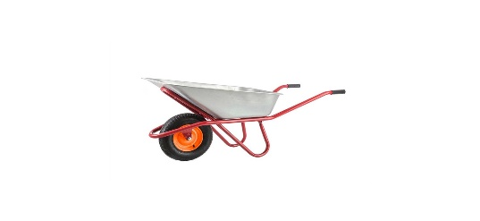
14 | Personal protective clothing (Protective overalls, safety glasses, protective mask with replaceable filtering elements, protective gloves)/ პირადი დამცავი ტანსაცმელი (დამცავი სამოსი, დამცავი სათვალეები, დამცავი ნიღაბი ჩანაცვლებადი ფილტრაციის ელემენტებით, დამცავი ხელთათმანები) | set/კომპლექტი |  | 48 |  |  | Overall Cotton, EC certified EN 340 Full sleeve white overalls; 100% cotton woven drill cloth (weight of fabric 220gr/m2) • Suitable for use all season throughout the year (hot and cold weather) • Washable (non disposable) • 1 top chest pocket on shirt • 2 side pockets on pants • Front with zipper • Rear waist with elastic • Close fitting cuffs and ankles Size: L-XL Goggles: EC certified EN 166/EN 170 • Fog-free chemical splash goggle • Soft frame and vents for indirect ventilation • Added security from chemical splashes Size: L; XL Mask: Type 4251 3M with replaceable and reusable filters Size: L; XL Gloves: Gloves PVC EC certified EN 374 • Resistant to chemicals and pesticides • Lined heavy duty • Medium length 20 - 25 cm ბამბის სპეცტანსაცმელი, EC-ს მიერ დამოწმებული EN 340 გრძელმკლავიანი თეთრი სამოსი; 100% ბამბის ნაქსოვი ქსოვილი (ქსოვილის წონა 220 გრ / მ 2) • ყველა სეზონისთვის შეაფერისი მთელი წლის განმავლობაში (ცხელ და ცივ ამინდში) • ექვემდებარება გარეცხვას (არაერთჯერადი) • 1 ზედა გულმკერდის ჯიბე მაისურზე • შარვალზე 2 გვერდითი ჯიბე • წინა ნაწილი ელვა-შესაკრავით • წელის უკანა ნაწილი რეზინაზე • მჭიდროდ შემოტმასნული მანჯეტებსა და ტერფებზე; ზომა: L-XL სათვალეები:ევრიკავშრის მიერ სერტიფიცირებული EN 166 / EN 170 • ნისლის საწინააღმდეგო ქიმიკატებისგან დამცავი სათვალეები • რბილი ჩარჩო და გამწოვი არაპირდაპირი ვენტილაციისთვის • დამატებული უსაფრთხოება ქიმიური შხეფებისგან ზომა: L; XL ნიღაბი: ტიპი 4251 3M ჩანაცვლებადი და მრავალჯერადი ფილტრებით ზომა: L; XL ხელთათმანები: ხელთათმანები ვინილის (პოლივინილქლორიდი) ევროკავშირის მიერ სერტიფიცირებული EN 374 ქიმიკატებისა და პესტიციდების მიმართ გამძლე • ზეგამძლე სარჩული • საშუალო სიგრძე 20 - 25 სმ
20 | TOTAL/ჯამი |  |  |  | 0

